상품제안서
꽃잎이야기 플레인(주문제작형) | 상품코드: F19533

 |  |  |  |  |  |  | 02-412-0044 | www.easy1.co.kr
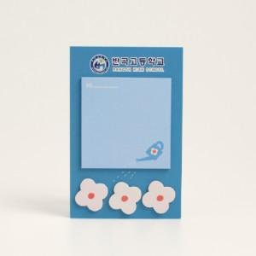

【상세/제작정보】 | <p>내지는 20매 기성제품입니다.</p><p>배경지만 양면칼라 인쇄포함입니다.​&nbsp;</p>

【인쇄/포장옵션】 | 풀칼라 / OPP(비닐)

【공급단가】 | 수량 | 1,000~ | 2,000~ | 3,000~ | 5,000~ | 10,000~
*VAT별도 | 단가 | 1,400원 | 1,350원 | 1,300원 | 1,250원 | 1,200원

【상품 URL】 | http://www.easy1.co.kr/src/goods_detail.php?gdno=19533

